Solicitud gráfica
 | Área: | Matemáticas |  |  | Fecha:
 | Grado: | 10
 | Título del tema: | Fin de tema |  |  | ¿Cuaderno de estudio o recurso? | Recurso
 | Editor: | Lizzie Zambrano |  |  | Motor del recurso | M101

 | Código guión o recurso: | MA_10_01_REC310 | ← Para determinar este código, visite la hoja de Ayuda
 |  |  |  |  | ESPECIFICACIÓN DE ARCHIVOS A ENTREGAR
Núm. | Archivo Shutterstock o ruta en web | Imagen para: | Tipo | Ubicación de la imagen en el recurso M101 | Nombre imagen SMALL | Tamaño imagen SMALL | Nombre imagen ZOOM | Tamaño imagen ZOOM | Descripción | Observaciones
IMG01 |  | Recurso M101 | Ilustración | Contenido | MA_10_01_REC310_IMG01n.png | 286 x 286 px | MA_10_01_REC310_IMG01a.png | 500 x 500 px | Gráficas como las que se muestran adjuntas en la observación.
IMG02 |  | Recurso M101 | Ilustración | Contenido | MA_10_01_REC310_IMG02n.png | 286 x 286 px | MA_10_01_REC310_IMG02a.png | 500 x 500 px | Imagen con la fórmula d ela función que se muestra en la observación, el código usado en codecogs fue: f(x)= \frac{x-2}{5}
IMG03 |  | Recurso M101 | Ilustración | Contenido | MA_10_01_REC310_IMG03n.png | 286 x 286 px | MA_10_01_REC310_IMG03a.png | 500 x 500 px | Función j(x)= x elevado a la 3.
IMG04 |  | Recurso M101 | Ilustración | Contenido | MA_10_01_REC310_IMG04n.png | 286 x 286 px | MA_10_01_REC310_IMG04a.png | 500 x 500 px | Fórmula de la función que se muestra en la observación, código usado en codecogs: h(x)=\frac{5}{x+3}
IMG05 |  | Recurso M101 | Ilustración | Contenido | MA_10_01_REC310_IMG05n.png | 286 x 286 px | MA_10_01_REC310_IMG05a.png | 500 x 500 px | Funciones como las que se muestran adjunas en la observación | 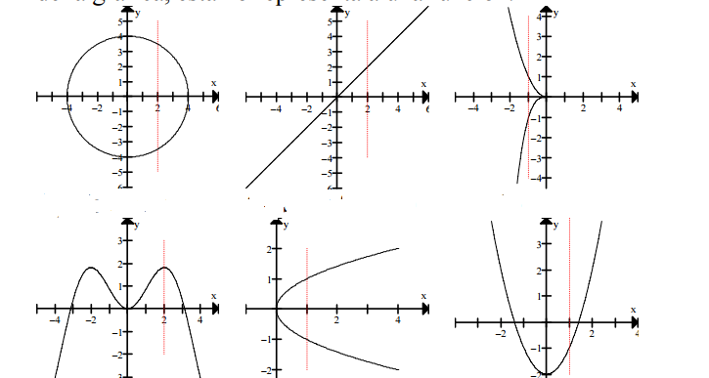
IMG06 |  | Recurso M101 | Ilustración | Contenido | MA_10_01_REC310_IMG06n.png | 286 x 286 px | MA_10_01_REC310_IMG06a.png | 500 x 500 px | gráfica como la que se muestra adjunta en la observación.

